画面レイアウト図
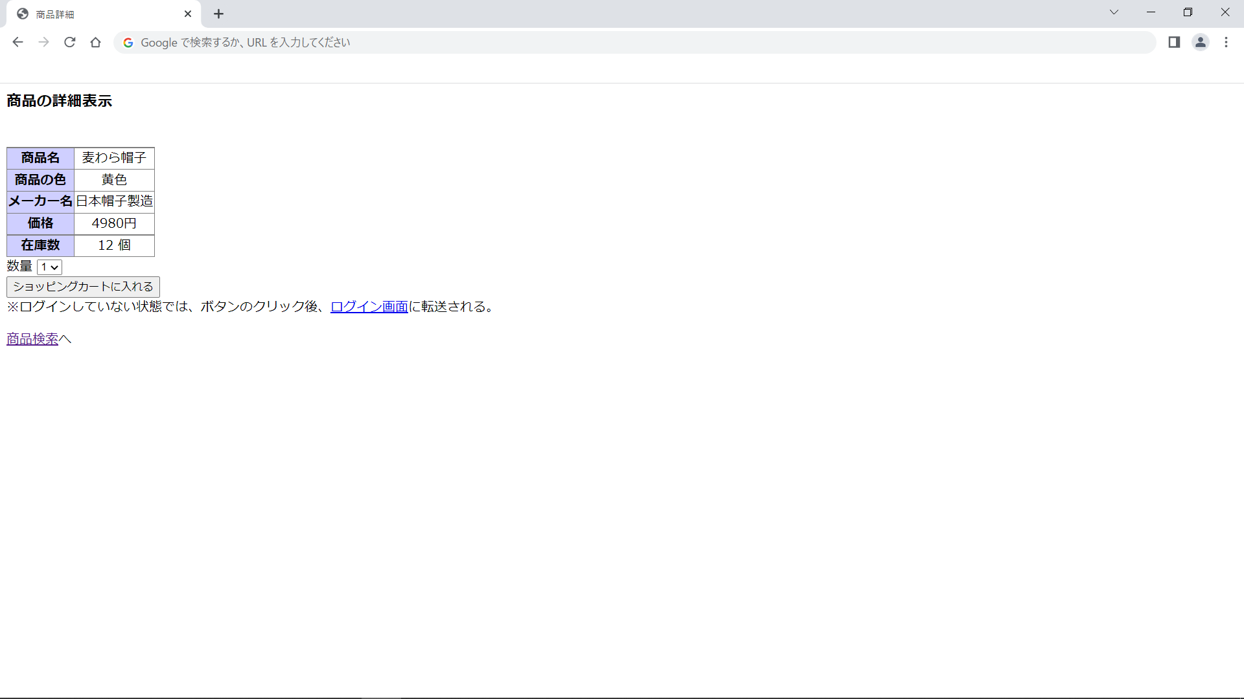
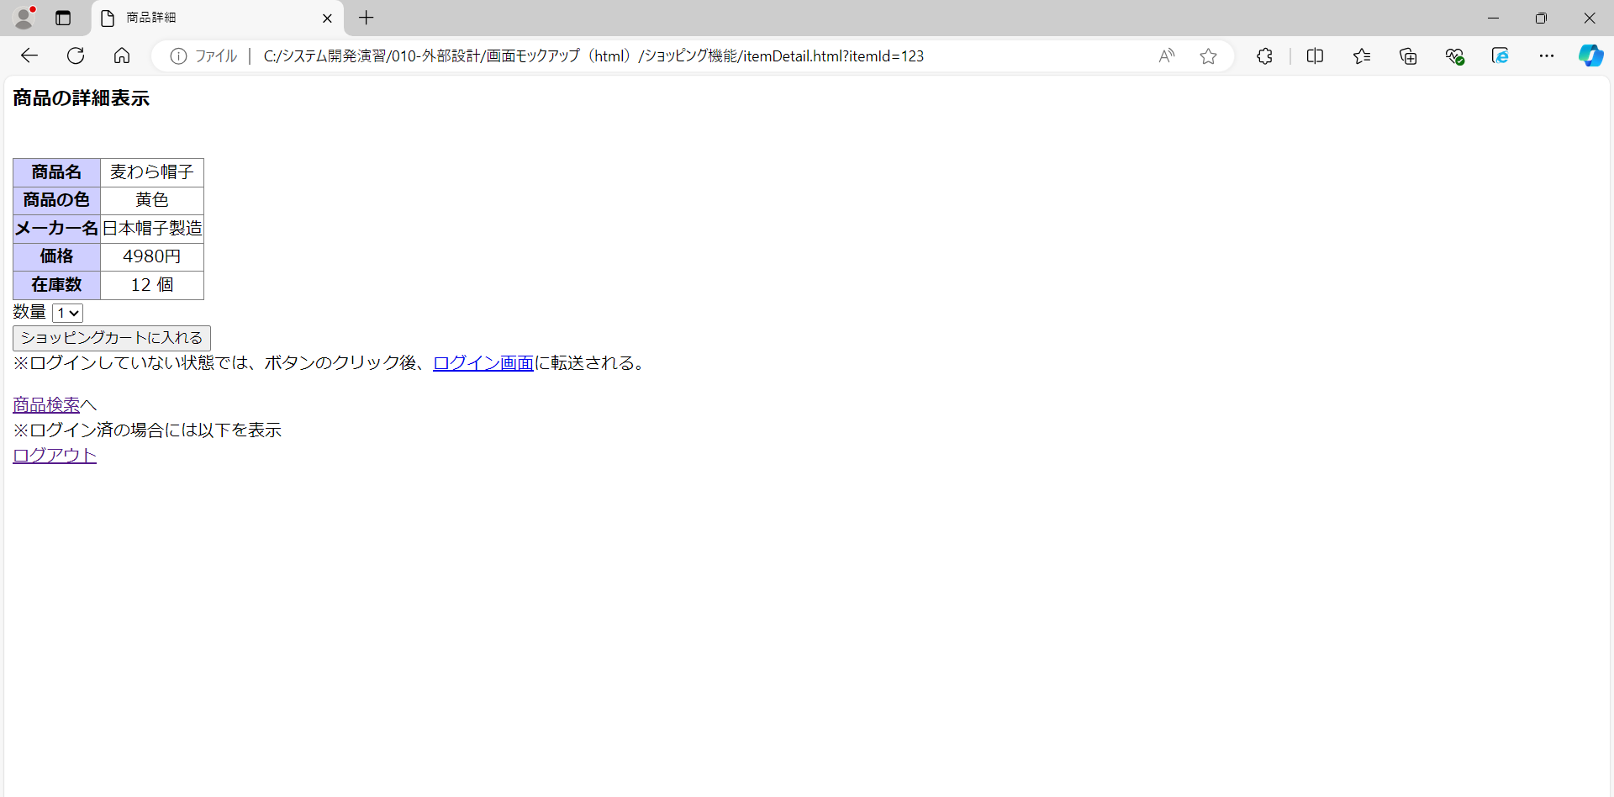
画面レイアウト図 |  | 業務 | ショッピング |  | 機能 |  | 商品検索 | 作成者 | 幕張 太郎 | 作成日 | YYYY/MM/DD
 |  |  |  |  |  |  |  | 修正者 | 岡本 毅斗 | 修正日 | 2024-09-18

画面名 | 商品検索画面 |  |  | 画面ID |  | main


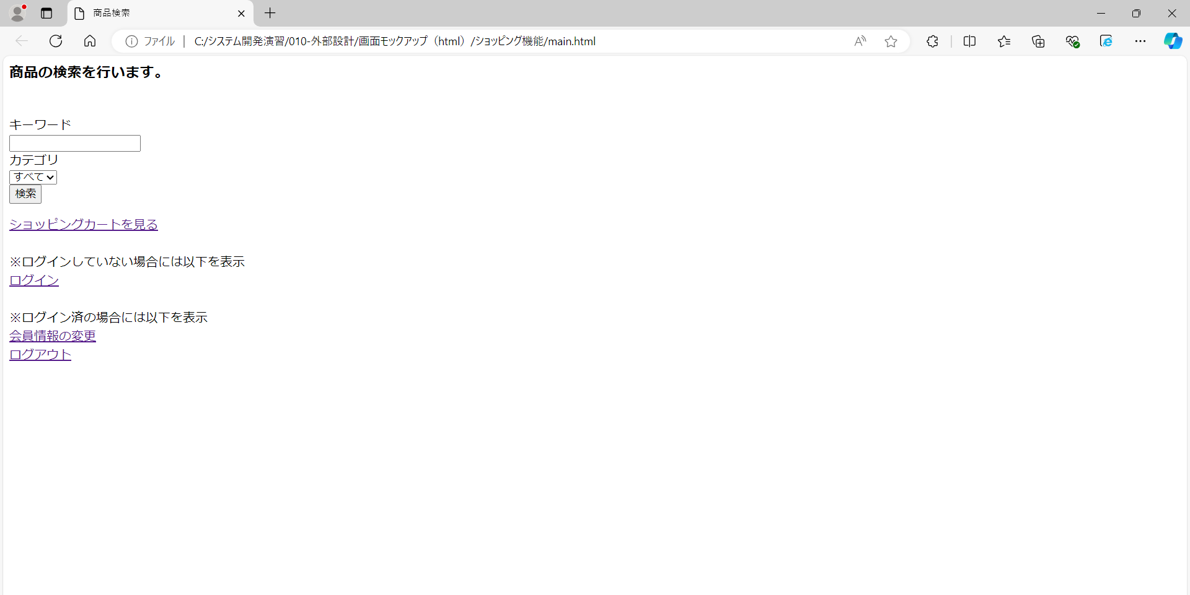

画面レイアウト図 |  | 業務 | ショッピング |  | 機能 |  | 商品検索 | 作成者 | 幕張 太郎 | 作成日 | YYYY/MM/DD
 |  |  |  |  |  |  |  | 修正者 |  | 修正日

画面名 | 商品検索結果画面 |  |  | 画面ID |  | searchResult

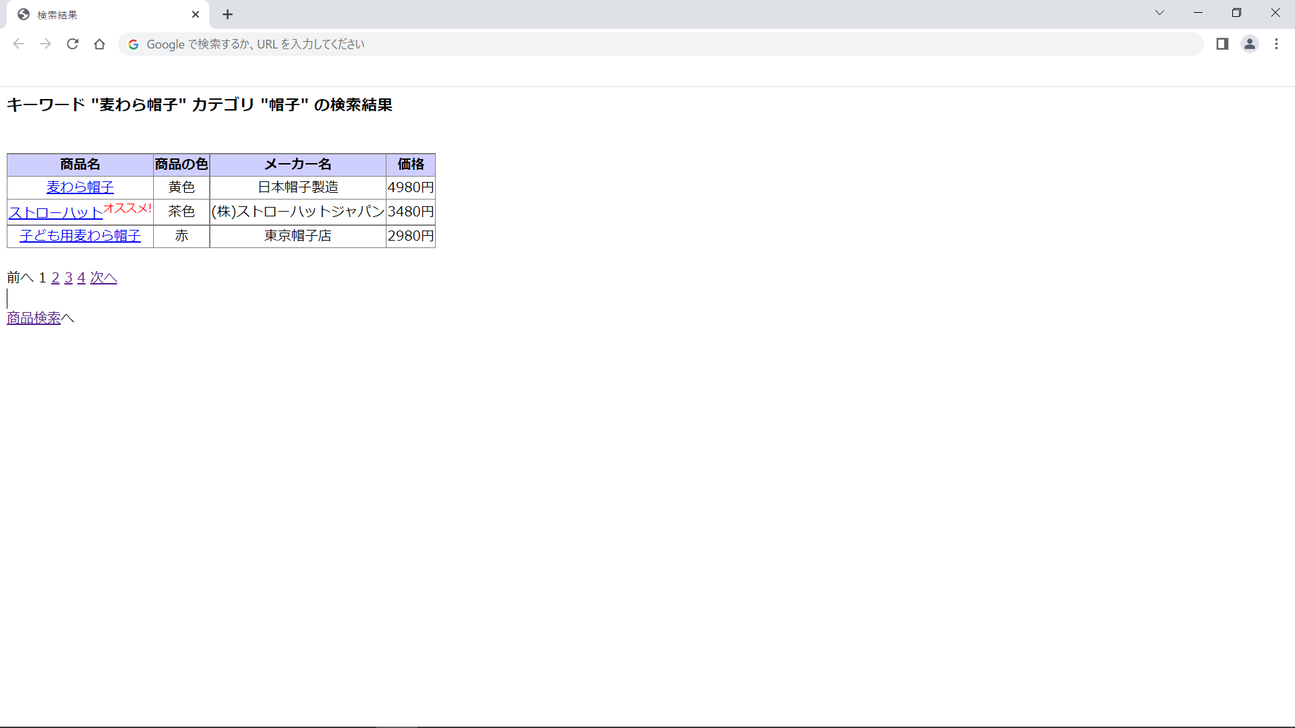
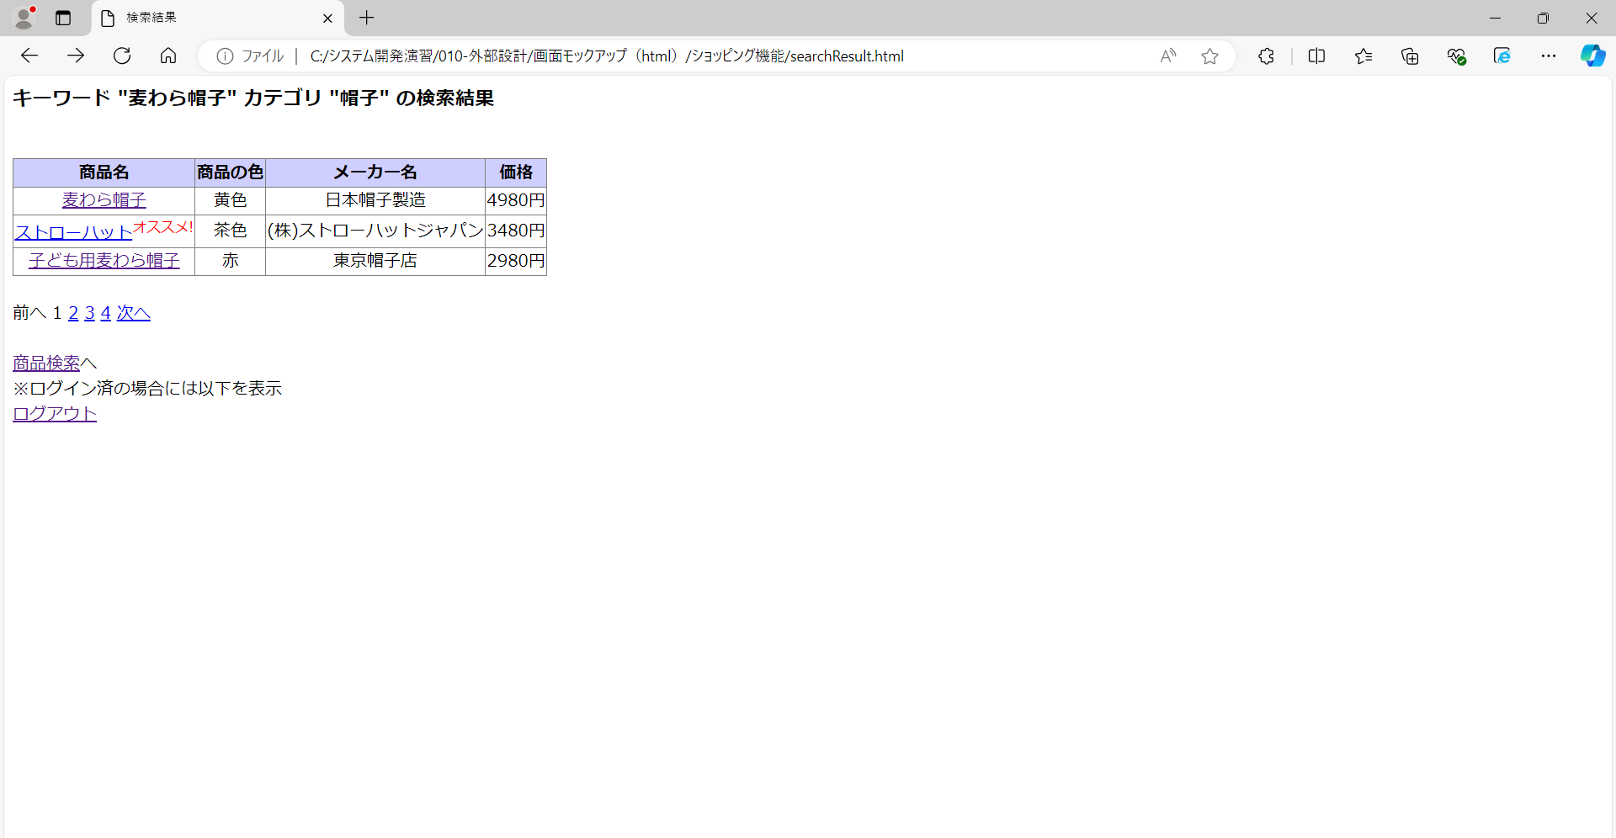

画面レイアウト図 |  | 業務 | ショッピング |  | 機能 |  | 商品検索 | 作成者 | 幕張 太郎 | 作成日 | YYYY/MM/DD
 |  |  |  |  |  |  |  | 修正者 |  | 修正日

画面名 | 商品詳細画面 |  |  | 画面ID |  | itemDetail

